Login
Posts and Telecommunications Institute of Technology |  |  |  |  |  |  | Thiết kế |  |  |  | Tài liệu phát triển |  |  |  | Tên hệ thống |  |  |  | Quản lí kho hàng |  |  |  |  | Người tạo | Đỗ Đức Hậu | Ngày tạo | 2023-01-10
 |  |  |  |  |  |  |  |  |  |  |  |  |  |  |  |  |  |  |  |  |  |  |  | Người cập nhật |  | Ngày cập nhật
 |  |  |  |  |  |  |  |  |  |  |  |  |  |  | Màn hình (ID) |  |  |  | Login |  | Màn hình (Tên) |  |  | Màn hình đăng nhập

 | 7. Giao diện màn hình
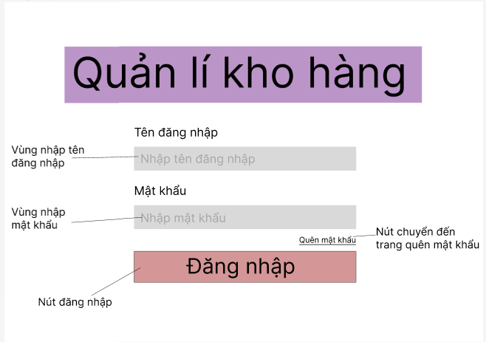

Posts and Telecommunications Institute of Technology |  |  |  |  |  |  | Thiết kế |  |  |  | Tài liệu phát triển |  |  |  | Tên hệ thống |  |  |  | Quản lí kho hàng |  |  |  |  | Người tạo | Đỗ Đức Hậu | Ngày tạo | 2023-01-10
 |  |  |  |  |  |  |  |  |  |  |  |  |  |  |  |  |  |  |  |  |  |  |  | Người cập nhật |  | Ngày cập nhật
 |  |  |  |  |  |  |  |  |  |  |  |  |  |  | Màn hình (ID) |  |  |  | Login |  | Màn hình (Tên) |  |  | Màn hình đăng nhập

 | 8. Danh sách hạng mục

 |  | [Vùng nhập]
 |  | № | Tên hạng mục |  |  |  | Loại dữ liệu |  | Độ dài |  |  | Bắt buộc |  | I/O | Control |  |  | Format |  | Ghi chú
 |  | 1 | Username |  |  |  | Chuỗi chữ |  |  | 32 |  |  | Y | In | Textbox
 |  | 2 | Password |  |  |  | Chuỗi chữ |  |  | 32 |  |  | Y | In | Textbox |  |  | Password |  | Hiển thị ********

 |  | [Vùng nút]
 |  | № | Tên hạng mục |  |  |  |  |  | Control |  |  |  |  |  |  | Ghi chú
 |  | 1 | Đăng nhập |  |  |  |  |  | Button
 |  | 2 | Quên mật khẩu |  |  |  |  |  | TextView

Posts and Telecommunications Institute of Technology |  |  |  |  |  |  | Thiết kế |  |  |  | Tài liệu phát triển |  |  |  | Tên hệ thống |  |  |  | Quản lí kho hàng |  |  |  |  | Người tạo | Đỗ Đức Hậu | Ngày tạo | 2023-01-10
 |  |  |  |  |  |  |  |  |  |  |  |  |  |  |  |  |  |  |  |  |  |  |  | Người cập nhật |  | Ngày cập nhật
 |  |  |  |  |  |  |  |  |  |  |  |  |  |  | Màn hình (ID) |  |  |  | Login |  | Màn hình (Tên) |  |  | Màn hình đăng nhập

 | 9. Khái quát chức năng
 |  | (1) Hiển thị ban đầu
 |  |  | 1. Hiển thị màn hình ở trạng thái ban đầu

 |  | (2) Xử lý đăng nhập
 |  |  | 1. Nhấn nút login thì thực hiện xử lý đăng nhập
 |  |  | 2. Đăng nhập thành công thì di chuyển sang màn hình Menu,
 |  |  | trường hợp phát sinh lỗi thì hiển thị nội dung lỗi, không thực hiện di chuyển màn hình

 |  | (3) Xử lý quên mật khẩu

Posts and Telecommunications Institute of Technology |  |  |  |  |  |  | Thiết kế |  |  |  | Tài liệu phát triển |  |  |  | Tên hệ thống |  |  |  | Quản lí kho hàng |  |  |  |  | Người tạo | Đỗ Đức Hậu | Ngày tạo | 2023-01-10
 |  |  |  |  |  |  |  |  |  |  |  |  |  |  |  |  |  |  |  |  |  |  |  | Người cập nhật |  | Ngày cập nhật
 |  |  |  |  |  |  |  |  |  |  |  |  |  |  | Màn hình (ID) |  |  |  | Login |  | Màn hình (Tên) |  |  | Màn hình đăng nhập

 | 10. Xử lý chi tiết
 |  | (1) Hiển thị ban đầu
 |  |  | 1. Thực hiện khởi tạo màn hình ban đầu

 |  |  |  | [Vùng nhập]
 |  |  |  | № | Tên hạng mục |  |  |  | Nội dung hiển thị |  |  |  |  |  |  |  |  |  |  | Giá trị |  |  | Sử dụng |  | Ghi chú
 |  |  |  | 1 | User Code |  |  |  | Email |  |  |  |  |  |  |  |  |  |  | Blank |  |  | Có thể
 |  |  |  | 2 | Password |  |  |  | Mật khẩu |  |  |  |  |  |  |  |  |  |  | Blank |  |  | Có thể

 |  |  |  | [Vùng nút]
 |  |  |  | № | Tên hạng mục |  |  |  | Nội dung hiển thị |  |  |  |  |  |  |  |  |  |  | Giá trị |  |  | Sử dụng |  | Ghi chú
 |  |  |  | 1 | Đăng nhập |  |  |  | Đăng nhập |  |  |  |  |  |  |  |  |  |  |  |  |  | Có thể
 |  |  |  | 2 | Quên mật khẩu |  |  |  | Quên mật khẩu |  |  |  |  |  |  |  |  |  |  |  |  |  | Có thể

 |  | (2) Xử lý đăng nhập
 |  |  | 1. Nhấn nút login thì thực hiện xử lý.
 |  |  | 2. Xử lý check
 |  |  |  | a. Check hạng mục
 |  |  |  | № | Tên hạng mục |  |  |  | Nội dung check |  |  |  |  |  |  |  |  |  |  |  |  | Message
 |  |  |  | 1 | Username |  |  |  | Trường hợp chưa nhập, báo lỗi |  |  |  |  |  |  |  |  |  |  |  |  | Vui lòng nhập tài khoản
 |  |  |  | 2 | Password |  |  |  | Trường hợp chưa nhập, báo lỗi |  |  |  |  |  |  |  |  |  |  |  |  | Vui lòng nhập mật khẩu

 |  |  | 3. Xử lý đăng nhập
 |  |  |  | Đối tượng |  |  |  | Truy xuất
 |  |  |  | User |  |  |  |  | User.email |  |  |  |  |  |  |  | ＝ | [Vùng nhập].text.toString()
 |  |  |  |  |  |  |  |  | User.password |  |  |  |  |  |  |  | ＝ | [Vùng nhập].text.toString()

 |  |  |  | a. Truy vấn cơ sở dữ liệu kiểm tra thông tin đăng nhập

 |  |  |  |  | - Nếu thành công: lưu user và chuyển vào màn hình chính
 |  |  |  |  | - Nếu thất bại: thông báo tại màn hình này
 |  |  |  | Thông báo |  | Trường hợp |  |  |  |  |  |  |  |  |  |  |  |  |  |  |  | Message Code
 |  |  |  | SUCCESS |  | Đăng nhập thành công |  |  |  |  |  |  |  |  |  |  |  |  |  |  |  | Đăng nhập thành công
 |  |  |  | FAIL |  | Kiểm tra lại email và password |  |  |  |  |  |  |  |  |  |  |  |  |  |  |  | Sai thông tin đăng nhập

 |  | (3) Xử lý quên mật khẩu
 |  |  | 1. Nhấn textview "quên mật khẩu" để chuyển sang màn hình quên mật khẩu

